상품제안서
모던오피스 소가죽A5노트 | 상품코드: S24083

 |  |  |  |  |  |  | 02-713-8555 | www.synergygift.co.kr
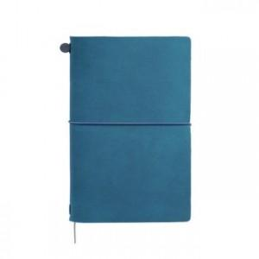

【상세/제작정보】

【인쇄/포장옵션】 | 실크 / 포장지포장

【공급단가】 | 수량 | 30~ | 100~ | 500~ | 1,000~ | 2,000~
*VAT별도 | 단가 | 37,010원 | 34,970원 | 33,620원 | 32,280원 | 31,470원

【상품 URL】 | https://www.synergygift.co.kr:443/src/goods_detail.php?gdno=24083

